Bug Report
Titulo | Products Page -> Produtos com foto aleatória
Passos para reprodução | 1. Acessar o site https://www.saucedemo.com
 | 2. Inserir login problem_user
 | 3. Inserir senha secret_sauce
Resultado esperado | Página de produtos abre com as respectivas imagens de cada produto.
Resultado Encontrado | Página de produtos abre com uma imagem aleatória em cada item.
Ambiente de teste | Ambiente de “Dev” / Swag Labs (produção demo).
Prioridade | Média
Tipo | Visual
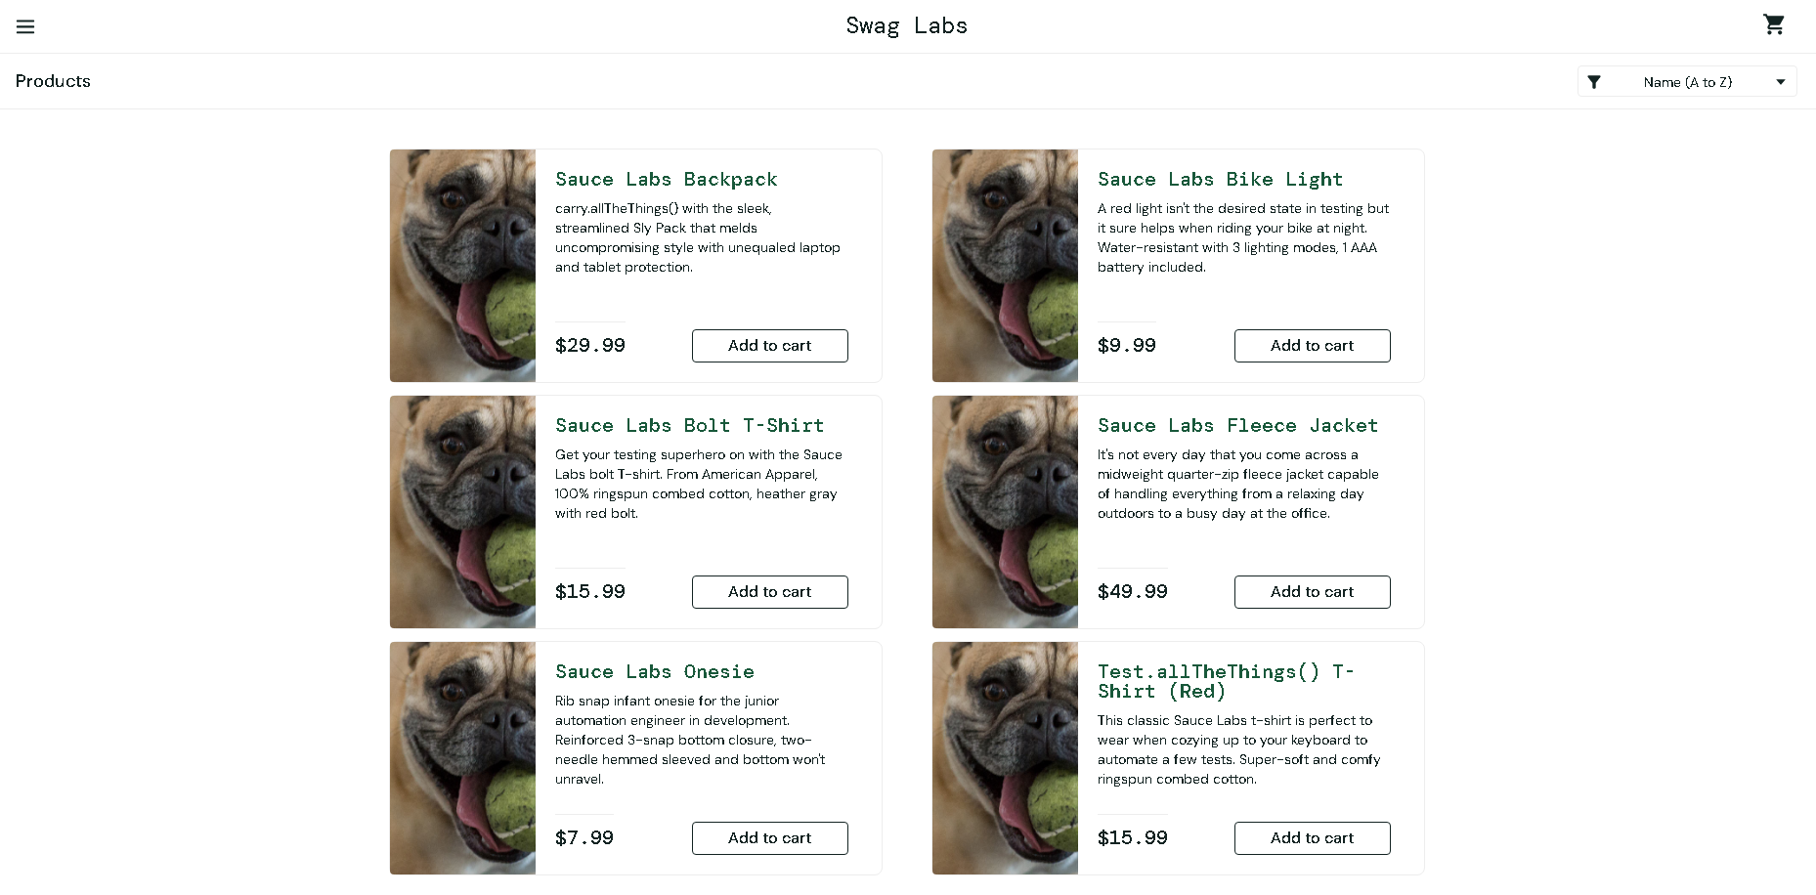 Evidencia

Titulo | Botões inconsistentes na Products Page -> "Add to cart " / "remove"
Passos para reprodução | 1. Acessar o site https://www.saucedemo.com
 | 2. Inserir login problem_user
 | 3. Inserir senha secret_sauce
 | 4. Clicar nos botões "Add to cart" / "Remove" nos produtos
Resultado esperado | Botões funcionando, retirando e adicionando itens no carrinho.
Resultado Encontrado | Botões inconsistentes,alguns funcionam e outros não ao tentar retirar e adicionar itens no carrinho.
Ambiente de teste | Ambiente de “Dev” / Swag Labs (produção demo).
Prioridade | Alta
Tipo | Funcional
Evidencia | Botões não funcionando.mp4

Titulo | Products Page -> Filtro organizacional não esta funcionando.
Passos para reprodução | 1. Acessar o site https://www.saucedemo.com
 | 2. Inserir login problem_user
 | 3. Inserir senha secret_sauce
 | 4. Clicar no botão de filtro
 | 4. Testar qualquer filtro
Resultado esperado | Página de produtos interage com o filtro selecionado
Resultado Encontrado | Página de produtos sem reação com o filtro selecionado
Ambiente de teste | Ambiente de “Dev” / Swag Labs (produção demo).
Prioridade | Média
Tipo | Funcional
Evidencia | Filtro não funciona.mp4

Titulo | Checkout Your Information Page -> Campo "Last name"
Passos para reprodução | 1. Acessar o site https://www.saucedemo.com
 | 2. Inserir login problem_user
 | 3. Inserir senha secret_sauce
 | 4. Add algum item ao carrinho
 | 5. Clicar no botão "Checkout"
 | 6. Preencher as informações
Resultado esperado | Preenchimento dos dados com sucesso na página de chekout
Resultado Encontrado | Ao tentar preencher os dados do campo "last name" o mesmo preenche o campo "first name" com apenas com a primeira letra digitada nele.
Ambiente de teste | Ambiente de “Dev” / Swag Labs (produção demo).
Prioridade | Média
Tipo | Impeditivo/Navegação/Funcional
Evidencia | Checkout Infos.mp4

Titulo | Links dos produtos trocados
Passos para reprodução | 1. Acessar o site https://www.saucedemo.com
 | 2. Inserir login problem_user
 | 3. Inserir senha secret_sauce
 | 4. Clicar no hiperlink de um item
Resultado esperado | Ao clicar no hiperlink a proxima pagina deve mostrar o item que foi clicado com seu preço, descrição e imagem corretos.
Resultado Encontrado | Ao clicar no hiperlink a proxima pagina mostra um item diferente do que foi clicado com seu preço, descrição e imagem incoerentes.
Ambiente de teste | Ambiente de “Dev” / Swag Labs (produção demo).
Prioridade | Média
Tipo | Navegação/Lógico
Evidencia | Links de produto embaralhados.mp4

Titulo | Products Page -> Titulos e subtitulos com função no lugar do nome do produtdo
Passos para reprodução | 1. Acessar o site https://www.saucedemo.com
 | 2. Inserir login problem_user
 | 3. Inserir senha secret_sauce
Resultado esperado | Titulo e subtitulo escritos de forma clara e correta.
Resultado Encontrado | Titulo e subtitulo com funções no meio do texto.
Ambiente de teste | Ambiente de “Dev” / Swag Labs (produção demo).
Prioridade | Média
Tipo | Visual
Evidencia | 